工作表1
Color | Mired Shift | Source D65 L*A*B* |  |  | DUV(CIE 1964 ) | Description | Additional Info
Cinegel系列 CTO
R3410 Roscosun 1/8 CTO | +20 | 91.175 | 0.993 | 6.3 | -0.000303 | 琥珀色校正滤光片，用于降低色温 | Mired Shift移值+20。可将 5500K 日光转换为 4900K | 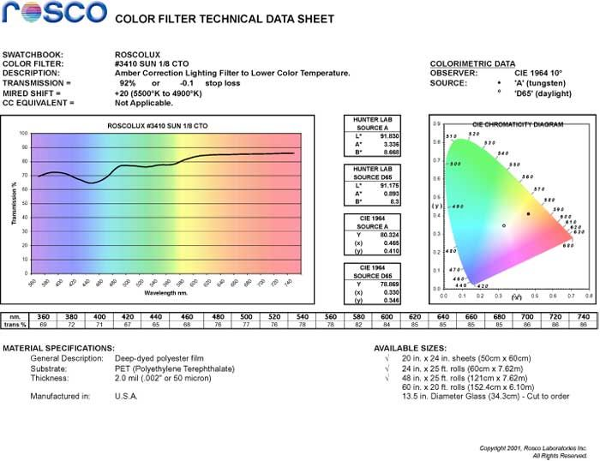
R3409 Roscosun 1/4 CTO | +42 | 89.132 | 2.067 | 14.029 | +0.004011 | 琥珀色校正滤光片，用于降低色温 | Mired Shift移值+42。可将 5500K 日光转换为 4500K | 
R3408 Roscosun 1/2 CTO | +81 | 83.881 | 9.058 | 28.996 | +0.004761 | 琥珀色校正灯光滤光片，用于降低色温 | Mired Shift移值+81。可将 5500K 日光转换为 3800K | 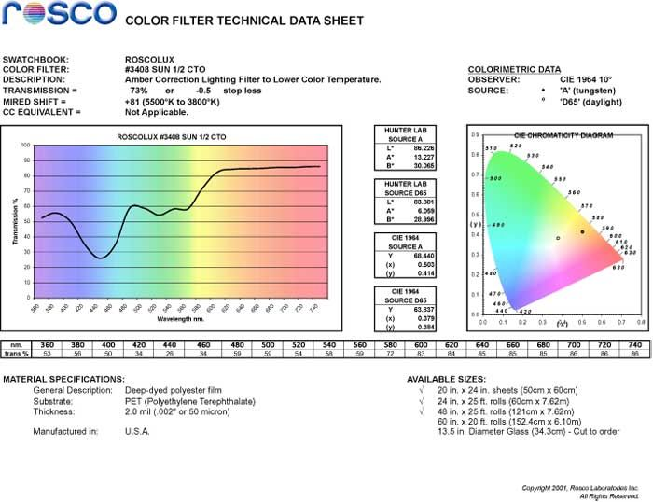
R3411 Roscosun 3/4 CTO | +131 | 78.11 | 14.274 | 40.766 | +0.002152 | 琥珀色校正灯光滤光片，用于降低色温 | Mired Shift移值+131。标准校正，可将 5500K 日光转换为 3200K | 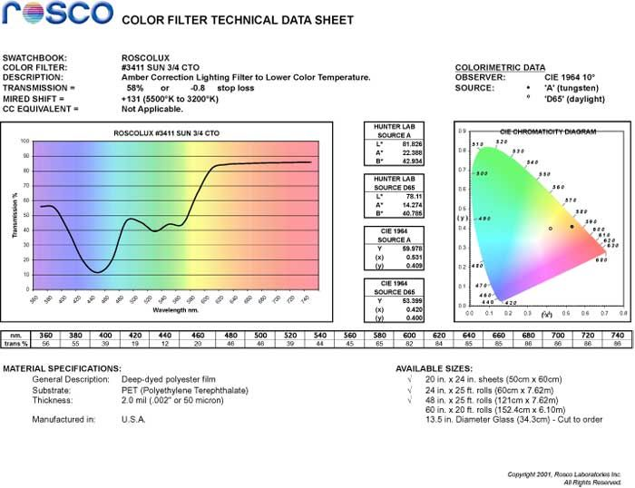
R3407 Roscosun CTO | +167 | 72.997 | 17.814 | 46.303 | +0.001786 | 琥珀色校正灯光滤光片，用于降低色温 | Mired Shift移值 +167。可将 5500K 日光转换为 2900K | 

Cinegel系列 CTB
R3216 Eighth Blue CTB （1/8 CTB） | -12 | 88.029 | -0.692 | -3.728 | +0.003617 | 蓝色校正灯光滤光片，用于提高色温 | Mired Shift移值 -12。可将3200K光源提升至3300K | 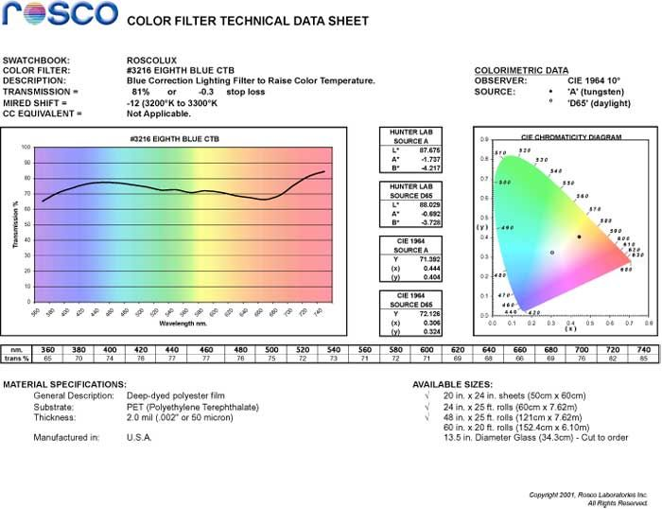
R3208 Quarter Blue CTB （1/4 CTB） | -30 | 81.789 | -0.726 | -9.924 | +0.003594 | 蓝色校正灯光滤光片，用于提高色温 | Mired Shift移值 -30。可将3200K光源提升至3500K | 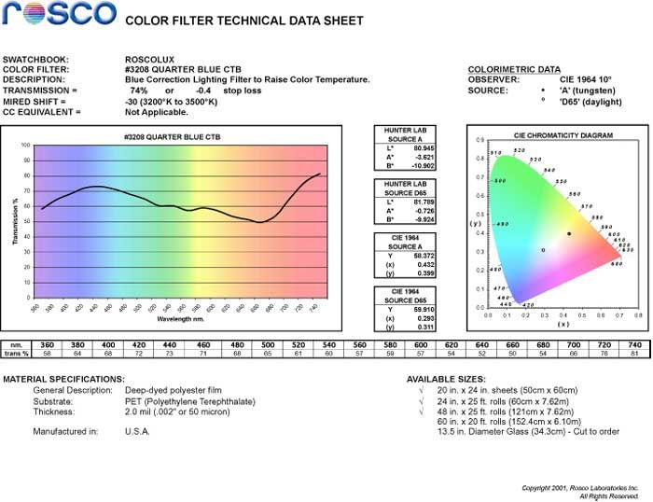
R3206 Third Blue CTB | -49 | 78.34 | -0.96 | -15.003 | +0.003436 | 蓝色校正灯光滤光片，用于提高色温 | Mired Shift移值 -49。可将3200K光源提升至3800K | 
R3204 Half Blue CTB (1/2 CTB) | -68 | 75.224 | -2.209 | -18.475 | +0.005664 | 蓝色校正灯光滤光片，用于提高色温 | Mired Shift移值 -68。可将3200K光源提升至4100K | 
R3203 Three Quarter Blue CTB (3/4 CTB) | -100 | 68.921 | -1.902 | -26.04 | +0.000212 | 蓝色校正灯光滤光片，用于提高色温 | Mired Shift移值 -100。可将3200K光源提升至4700K | 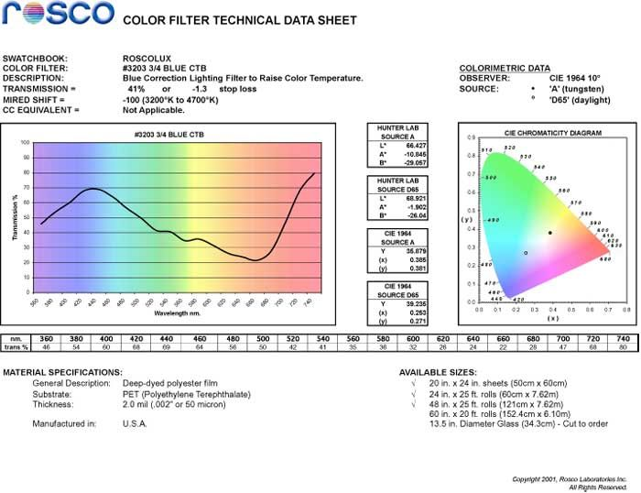
R3202 Full Blue CTB | -131 | 62.268 | 0.713 | -33.719 | -0.010542 | 蓝色校正灯光滤光片，用于提高色温 | Mired Shift移值 -131。可将3200K光源提升至5500K | 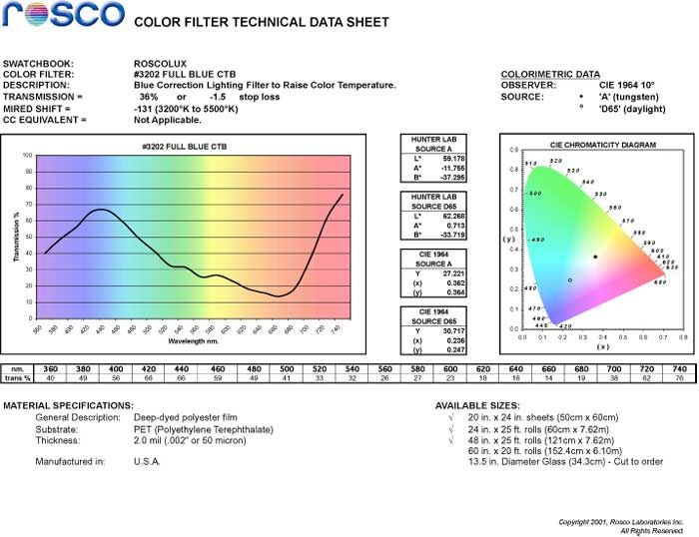
R3220 Double Blue CTB | -260 | 39.202 | 11.38 | -64.065 | -0.072436 | 蓝色校正灯光滤光片，用于提高色温 | Mired Shift移值 -260。可将2800K光源提升至10000K | 

Cinegel系列 CTS
R3444 Eighth Straw (1/8 CTS) | +20 | 91.797 | -0.537 | 8.824 | +0.005224 | 稻草色校正灯光滤光片，用于降低色温 | 可将 5500K 日光转换为 4900K，带有轻微的黄色偏色 | 
R3443 Quarter Straw (1/4 CTS) | +42 | 90.418 | -0.892 | 15.439 | +0.006733 | 稻草色校正灯光滤光片，用于降低色温 | 可将 5500K 日光转换为 4500K，带有轻微的黄色偏色 | 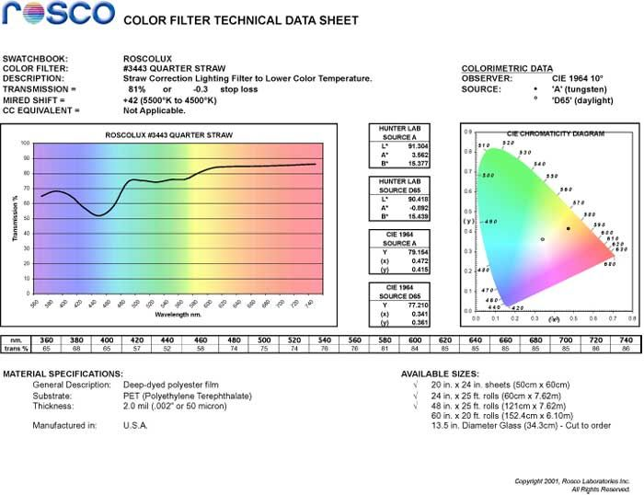
R3442 Half Straw (1/2 CTS) | +81 | 85.386 | 2.227 | 31.036 | +0.008795 | 稻草色校正灯光滤光片，用于降低色温 | 可将 5500K 日光转换为 3800K，带有轻微的黄色偏色 | 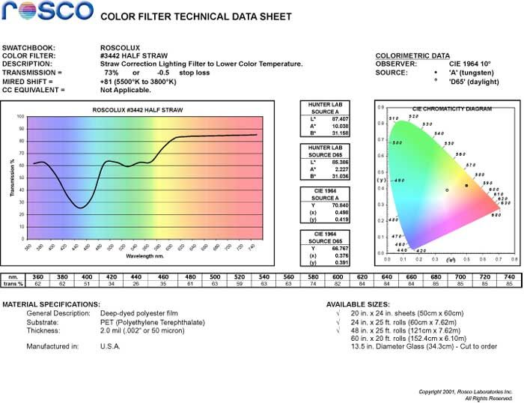
R3441 Full Straw (CTS) | +160 | 79.48 | 12.169 | 48.95 | +0.006743 | 稻草色校正灯光滤光片，用于降低色温 | 可将 5500K 日光转换为 3200K，带有轻微的黄色偏色 | 

e-colour+系列 CTO
E223 1/8 CT Orange | +26 | 90.557 | 1.071 | 9.027 | +0.003379 | 琥珀色校正灯光滤光片，用于降低色温 | 将日光转换为 5300K | 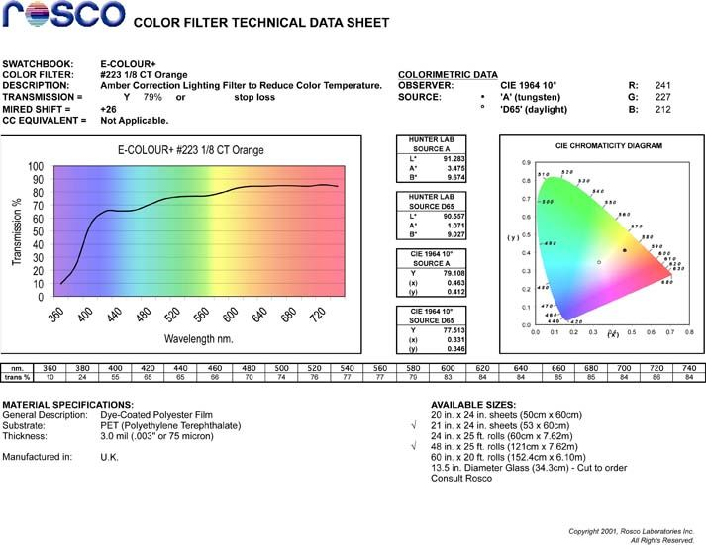
E206 1/4 CT Orange | +64 | 89.765 | 2.369 | 14.455 | +0.003025 | 琥珀色校正灯光滤光片，用于降低色温 | 将日光转换为 4600K | 
E205 1/2 CT Orange | +109 | 85.191 | 5.538 | 24.567 | +0.003128 | 琥珀色校正灯光滤光片，用于降低色温。 | 将日光转换为 3800K | 
E285 3/4 CT Orange | +124 | 79.749 | 10.639 | 34.231 | +0.001792 | 琥珀色校正灯光滤光片，用于降低色温 | 将 5700K 转换为 3500K。迈尔德偏移值 +124。减光 0.7 档 | 
E204 Full CT Orange | +159 | 76.864 | 13.014 | 41.112 | +0.002570 | 琥珀色校正灯光滤光片，用于降低色温 | 将日光转换为 3200K 钨丝灯光 | 
E286 1.5 CT Orange | - | 74.24 | 23.21 | 62.35 | +0.004304 | 琥珀色校正灯光滤光片，用于降低色温 | 将 6500K 转换为 2500K。迈尔德偏移值 +245。减光 0.9 档 | 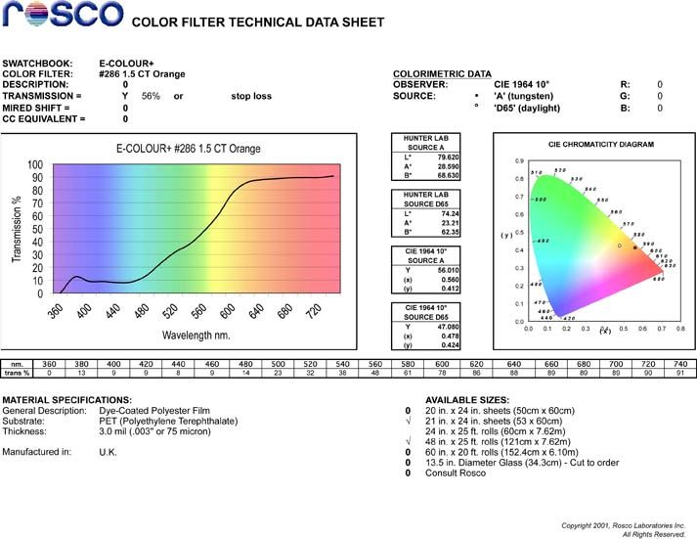
E287 Double CT Orange | - | 68.53 | 32.13 | 71.96 | +0.003219 | 琥珀色校正灯光滤光片，用于降低色温 | 将 6500K 转换为 2150K。迈尔德偏移值 +312。减光 1.0 档 | 
E207 CT Orange + .3 Neutral Density | +159 | 61.405 | 9.705 | 32.801 | +0.003304 | 琥珀色校正窗用滤光片，带中性密度 | 将日光转换为 3200K 钨丝灯光，并降低一档曝光 | 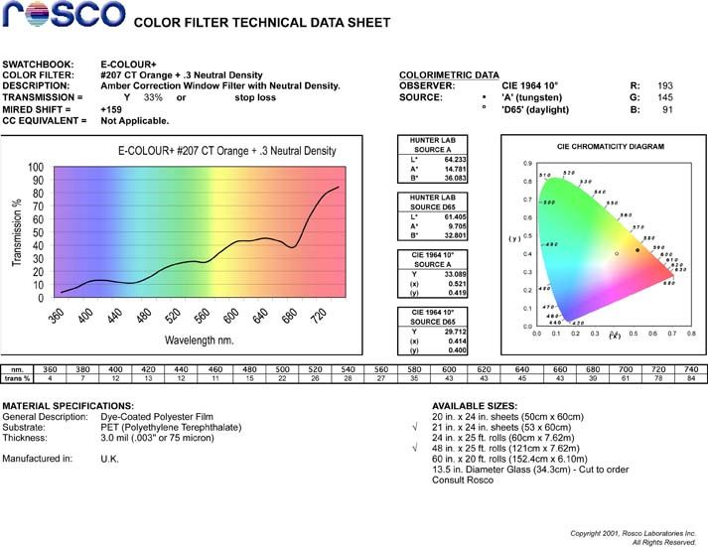
E208 CT Orange + .6 Neutral Density | +159 | 43.615 | 9.113 | 25.179 | +0.000835 | 琥珀色校正窗用滤光片，带中性密度 | 将日光转换为钨丝灯光，并降低两档曝光 | 

e-colour+系列 CTB
E218 Eighth CT Blue (1/8CTB) | -18 | 88.607 | -2.903 | -7.125 |  | 蓝色校正灯光滤光片，用于提高色温 | 将 3200K 提升至 3400K | 
E203 1/4 CT Blue | -35 | 84.923 | -3.991 | -11.459 |  | 蓝色校正灯光滤光片，用于提高色温 | 将 3200K 提升至 3600K | 
E202 1/2 CT Blue | -78 | 75.705 | -5.932 | -23.007 |  | 蓝色校正灯光滤光片，用于提高色温 | 将 3200K 提升至 4300K | 
E281 Three Quarter CT Blue (3/4CTB) | -113 | 69.994 | -7.389 | -29.799 |  | 蓝色校正灯光滤光片，用于提高色温 | 将 3200K 提升至 5000K | 
E201 Full CT Blue | -137 | 66.067 | -7.008 | -34.473 |  | 蓝色校正灯光滤光片，用于提高色温 | 将 3200K 提升至 5700K | 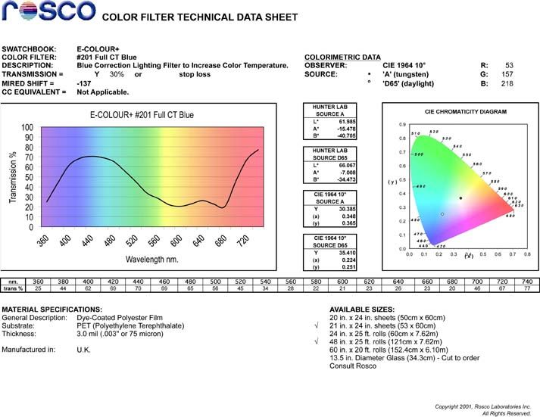
E283 1.5 CT Blue |  | 58.84 | -2.46 | -45.84 |  | 蓝色校正灯光滤光片，用于提高色温 | 将3200K提升至8900K。微倒数偏移-200。减光1.2挡 | 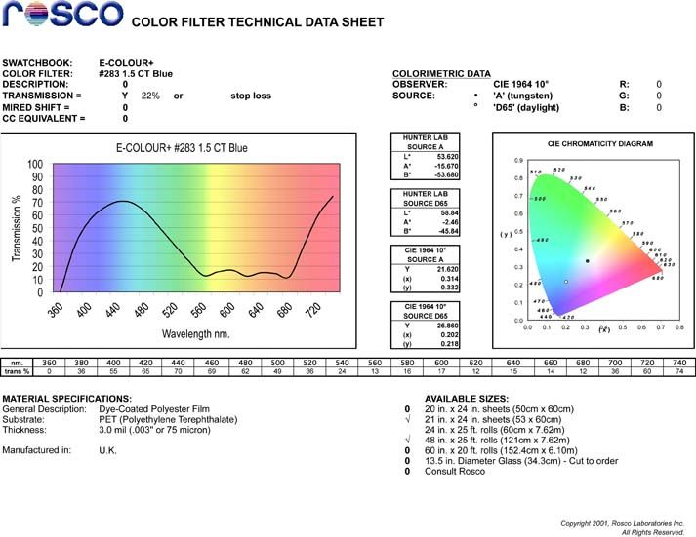
E200 Double CT Blue | -274 | 47.828 | 8.151 | -57.758 |  | 蓝色校正灯光滤光片，用于提高色温 | 将 2800K 提升至 10000K | 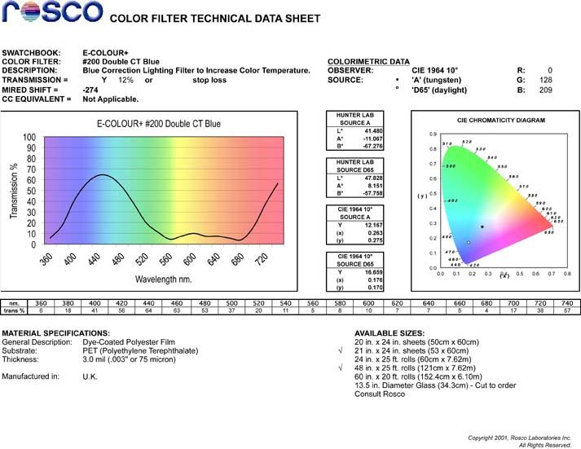
E366 Cornflower |  | 51.797 | -7.13 | -40.824 |  | 彩色效果灯光滤光片 |  | 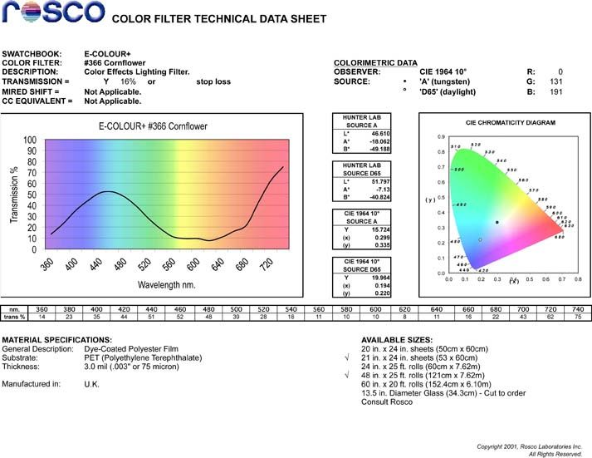

Permacolor系列 CTO
P3410 Eighth CTO (1/8) | - | 94.97 | -1.35 | 16.74 |  | - | - | 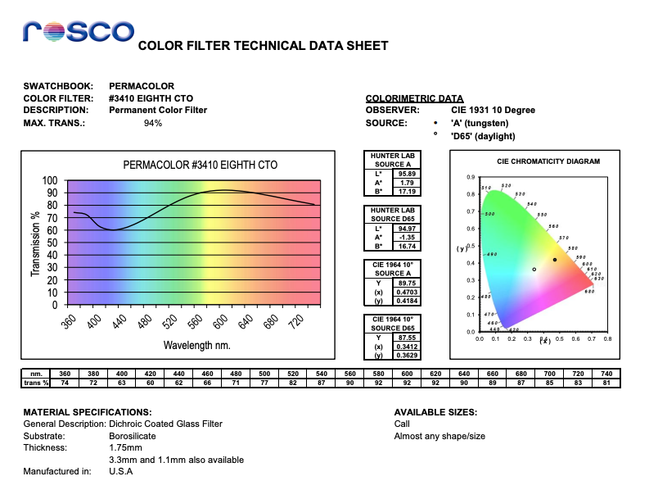
P3409 1/4 CTO | - | 92.354 | 2.9483 | 13.685 |  | - | - | 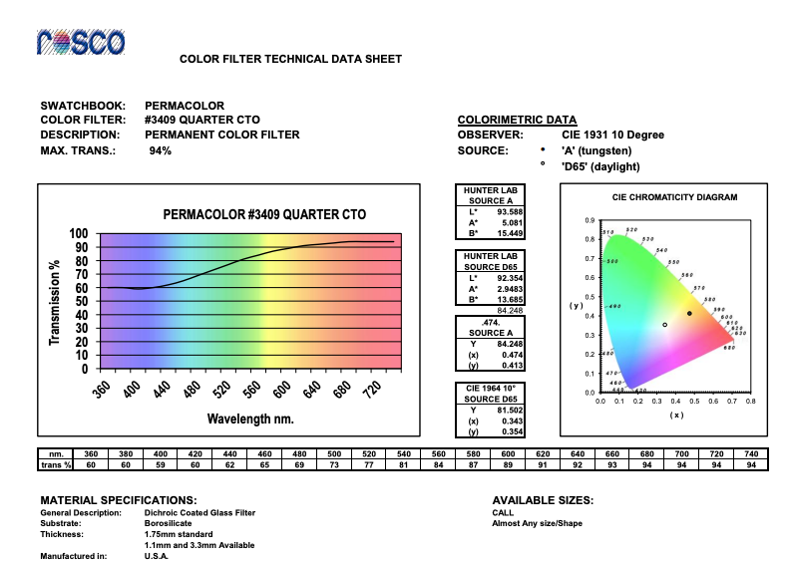
P3408 1/2 CTO | - | 80.846 | 11.109 | 25.054 |  | - | - | 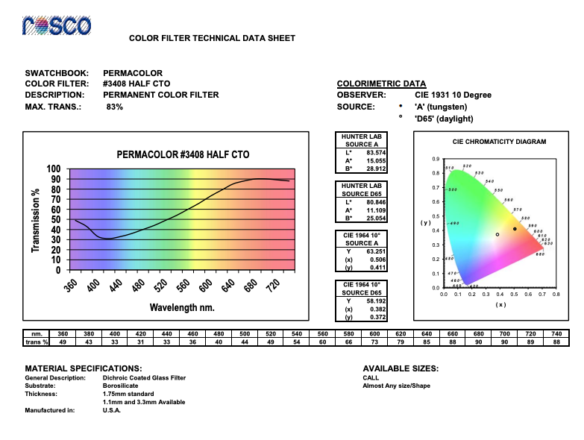
P3411 Three Quarter CTO (3/4) | - | 72.22 | 24.69 | 50.65 |  | - | - | 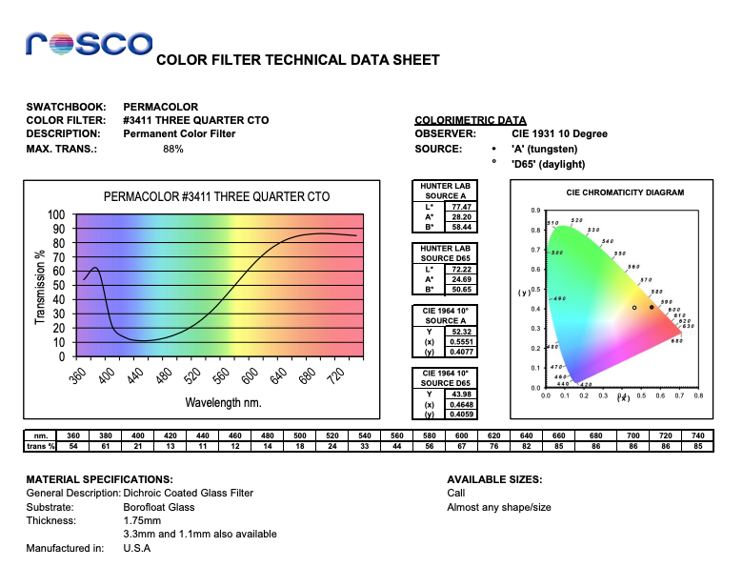
P3407 CTO | - | 71.685 | 26.403 | 41.213 |  | - | - | 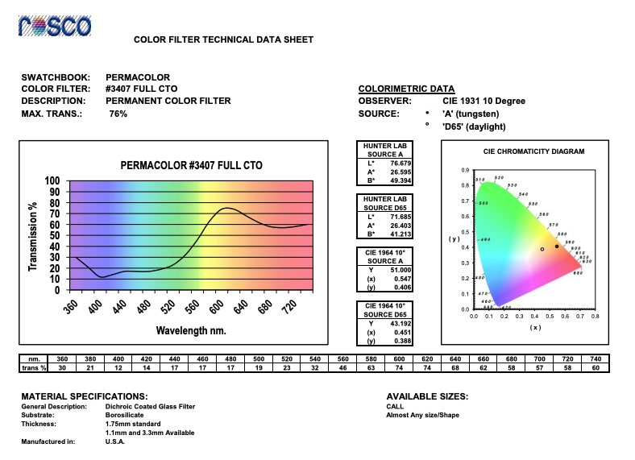

Permacolor系列 CTB
P3208 1/4 CTB | - | 89.726 | -1.318 | -9.8515 |  | - | - | 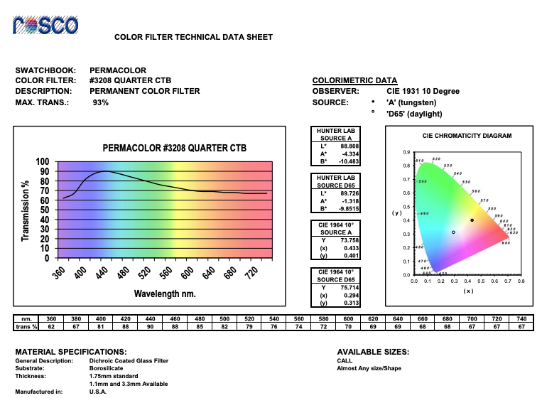
P3204 1/2 CTB | - | 76.925 | 5.64 | -24.819 |  | - | - | 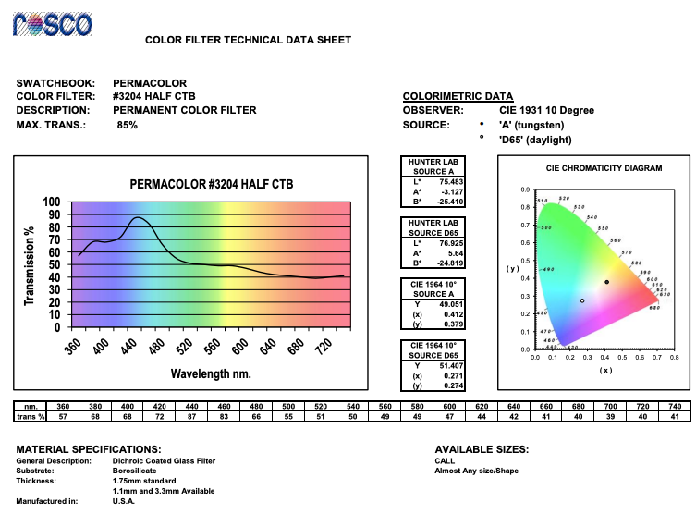
P3203 3/4 CTB | - | 63.58 | -8.54 | -5.8 |  | - | - | 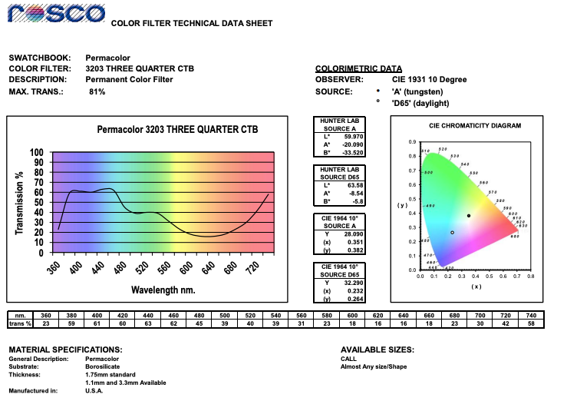
P3202 CTB | - | 62.188 | 4.4962 | -42.669 |  | - | - | 